상품제안서
TUI 투이카드 2.0 USB | 상품코드: F19775

 |  |  |  |  |  |  | 02-412-0044 | www.easy1.co.kr
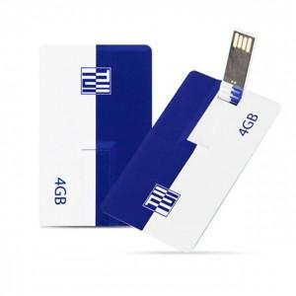

【상세/제작정보】 | 스윙타입 카드형 USB 메모리는 고품질 양면 칼라 전사 인쇄 가능합니다.

【인쇄/포장옵션】 | 풀칼라 / 포장지포장

【공급단가】 | 수량 | 100~ | 300~ | 500~ | 1,000~ | 3,000~
*VAT별도 | 8G | 3,120원 | 3,010원 | 2,890원 | 2,780원 | 2,710원
 | 16G | 4,050원 | 3,900원 | 3,750원 | 3,600원 | 3,510원
 | 32G | 5,460원 | 5,250원 | 5,050원 | 4,850원 | 4,730원
 | 64G | 6,250원 | 6,020원 | 5,790원 | 5,560원 | 5,420원

【상품 URL】 | http://www.easy1.co.kr/src/goods_detail.php?gdno=19775

